RTR Actual
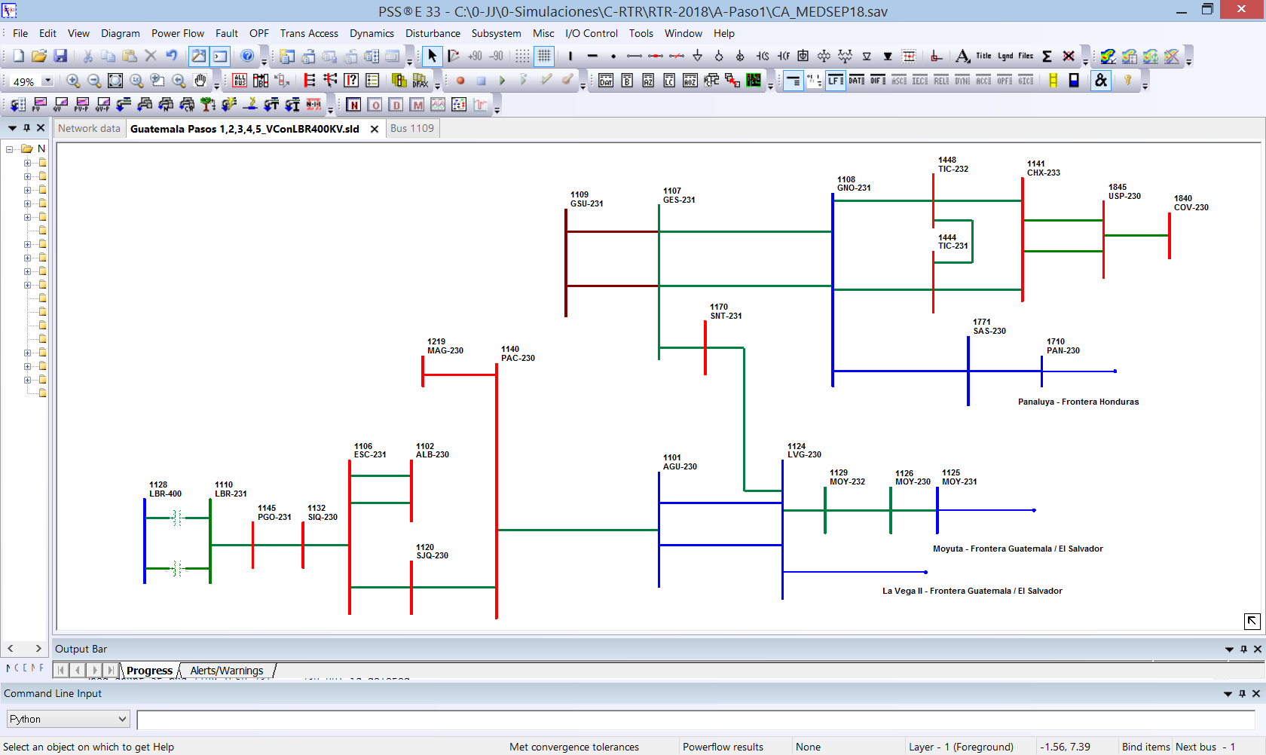
DIAGRAMA UNIFILAR RTR 2018 – GUATEMALA

